Sheet1
Redni broj | Kupac | Artikal | Komada | Datum fakturisanja | Broj fakture |  |  |  | Stavke | Adresar | pomoćne
1 | Pera | Kruška | 5 | 2015-11-06 | 1 |  |  |  | Jabuka | Pera | Pera1 | 1 | FALSE
2 | Pera | Jabuka | 3 | 2015-11-06 | 1 |  |  |  | Kruška | Mika | Pera1 | 2 | FALSE
3 | Javor | Kruška | 7 | 2015-11-06 | 2 |  |  |  | Šljiva | Žika | Javor2 | 1 | FALSE
4 | Žika |  |  |  | 5 |  |  |  | Breskva | Javor | Žika5 | 1 | FALSE
5 | Mika |  |  |  | 3 |  |  |  | Narandža | Drezga | Mika3 | 1 | FALSE
6 | Drezga |  |  |  | 8 |  |  |  | Limun | Mile | Drezga8 | 1 | FALSE
7 | Mile |  |  |  | 100 |  |  |  | Jagode |  | Mile100 | 1 | FALSE
8 |  |  |  |  |  |  |  |  | Trešnje
9 |  |  |  |  |  |  |  |  | Višnje
11
12
13
14
15
16 |  |  |  |  |  |  | BROJ FAKTURE: | 12
17
18 |  |  |  |  |  |  | KUPAC: | #N/A
19 |  |  |  |  |  |  | DATUM: | #N/A
20 |  |  |  |  |  |  | Jabuka | 0
 |  |  |  |  |  |  | Kruška | 0
 |  |  |  |  |  |  | Šljiva | 0
zabrani dva ista broja za različite kupce |  |  |  |  |  |  | Breskva | 0
zabrani različit datum za isti broj fakture |  |  |  |  |  |  | Narandža | 0
 |  |  |  |  |  |  | Limun | 0
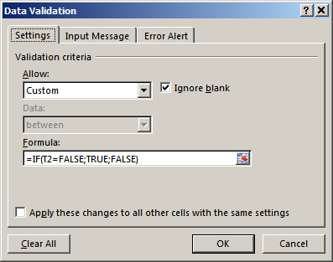
 |  |  |  |  |  |  | Jagode | 0
 |  |  |  |  |  |  | Trešnje | 0
 |  |  |  |  |  |  | Višnje | 0

 |  |  |  |  |  | http://ic.ims.hr/office/excel2003/excel-funkcije-tekstualne.html
 |  |  |  |  |  | http://ic.ims.hr/office/excel2003/excel-funkcije-logicke.html
 |  |  |  |  |  | http://www.ic-ims.com/excel-2013/razno/data-validation.html
 |  |  |  |  |  | http://ic.ims.hr/office/excel2003/funkcije/statisticke/countif.html

